信用交易
融资融券市场交易数据统计(2024-02-02)

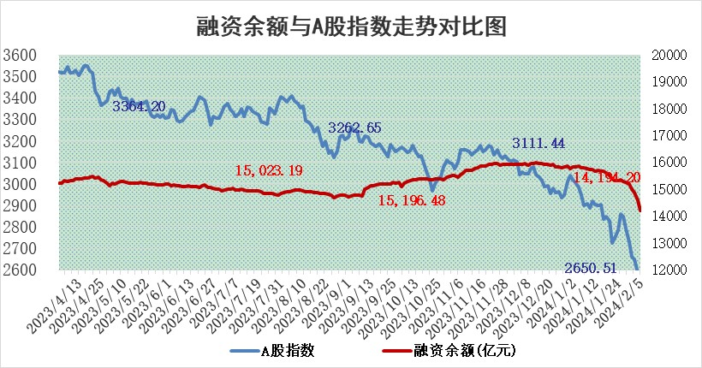
标的证券 | 融资融券余额（亿元） | 融资余额（亿元） | 融券余额（亿元） | 融资买入额（亿元） | 融资融券规模变化（亿元） | 融资余额增幅(‰) | 融券余额增幅(%)
统计数据 | 15,236.41 | 14,588.61 | 636.98 | 500.45 | -309.45 | -19.56 | -2.76

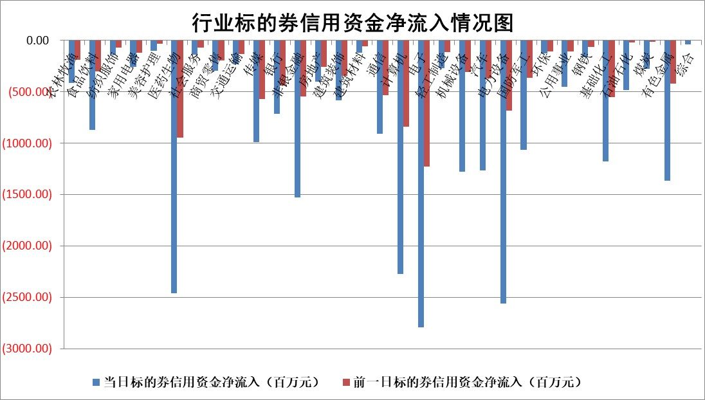

 |  |  |  |  |  |  |  | 2

标的基金代码 | 标的基金简称 | 融资余额/市值(%) | 融资余额增幅(%) | 融资买入额/成交金额(%) | （融资余额净增额-融券余额净增额）/市值(‱) | 融券余额降幅(%) | ABS[（融资余额净增额-融券余额净增额）/市值净增额-1](%)
159902 | 华夏中小板ETF | 0.00 | 0.00 | 0.00 | 0.00 | 0.00 | 100.00
159915 | 易方达创业板ETF | 5.55 | 1.56 | 108821.46 | 9.54 | 7.12 | 103.59
159919 | 嘉实沪深300ETF | 1.67 | -0.81 | 11.85 | -1.06 | 15.46 | 98.83
159920 | 华夏恒生ETF | 61.16 | -1.74 | 7.95 | -108.53 | -0.22 | 601.97
159922 | 嘉实中证500ETF | 1.13 | 8.74 | 5.44 | 13.36 | 1.84 | 104.99
159925 | 南方沪深300ETF | 0.29 | 1.68 | 0.10 | 2.27 | 1.35 | 101.64
159928 | 消费ETF | 1.30 | -1.79 | 1.05 | -2.18 | 2.57 | 100.00
159934 | 易方达黄金ETF | 186.33 | -1.87 | 37.43 | -355.79 | 0.00 | 1745.53
159939 | 全指信息技术ETF | 1.21 | -0.23 | 27.14 | -0.10 | 3.60 | 99.97
159940 | 全指金融地产ETF | 0.14 | 0.08 | 0.00 | 0.01 | 0.00 | 100.02
159995 | 半导体芯片ETF | 3.97 | -1.24 | 160.69 | -3.77 | 6.67 | 99.08
159997 | 天弘中证电子ETF | 2.15 | -10.34 | 1.81 | -20.06 | 3.29 | 94.10
159998 | 天弘中证计算机主题ETF | 0.88 | 9.90 | 0.03 | 10.28 | 14.91 | 102.97
510050 | 华夏上证50ETF | 5.83 | -0.37 | 281.50 | -2.50 | -4.10 | 101.76
510180 | 华安上证180ETF | 0.54 | -0.21 | 1.70 | -0.05 | 12.87 | 99.94
510880 | 华泰柏瑞红利ETF | 0.26 | -1.31 | 2.80 | 0.06 | 8.57 | 99.98
510900 | 易方达恒生H股ETF | 76.05 | -3.19 | 4.02 | -250.53 | 0.00 | 921.74
511010 | 5年期国债ETF | 9.97 | -2.74 | 0.00 | -28.08 | 0.00 | 3036.69
511380 | 可转债及可交换债券ETF | 7.56 | -1.28 | 4.55 | -9.77 | 0.02 | 153.21
512000 | 全指证券ETF | 8.84 | 0.39 | 23.93 | 3.30 | -0.31 | 102.56
512010 | 沪深300医药卫生ETF | 7.28 | -1.21 | 67.86 | -6.21 | 14.00 | 97.73
512070 | 沪深300非银ETF | 2.23 | -1.61 | 144.11 | -3.88 | -4.28 | 92.09
512400 | 南方中证申万有色金属ETF | 2.85 | -0.18 | 0.42 | 4.46 | 34.68 | 102.04
512580 | 广发中证环保产业ETF | 1.70 | -3.45 | 0.12 | -6.02 | 2.34 | 97.49
512660 | 国泰中证军工ETF | 5.10 | 1.51 | 13.23 | 6.12 | -4.10 | 101.59
512800 | 华宝中证银行ETF | 12.71 | -0.71 | 0.91 | -8.45 | 1.73 | 87.97
512980 | 广发中证传媒ETF | 1.35 | -0.93 | 92.18 | -1.08 | 1.28 | 99.41
515030 | 华夏中证新能源汽车ETF | 3.38 | -3.87 | 10.84 | -13.15 | 2.79 | 96.65
515050 | 华夏中证5G通信主题ETF | 1.71 | -1.52 | 10.86 | -2.45 | 5.49 | 99.21
515070 | 华夏中证人工智能ETF | 3.85 | -2.84 | 0.72 | -10.70 | 3.74 | 97.30
标的股票比较指标 |  | 融资余额/流通A股市值(%) | 融资余额增幅(%) | 融资买入额/成交金额(%) | （融资余额净增额-融券余额净增额）/流通A股市值(‱) | 融券余额降幅(%) | ABS[（融资余额净增额-融券余额净增额）/流通A股市值净增额-1](%)
前十名标的个股 |  | 阳光城 | 欢乐家 | 超捷股份 | 欢乐家 | 宇邦新材 | 海翔药业
 |  | 搜于特 | 兴瑞科技 | 东阳光 | 金沃股份 | 意华股份 | 中触媒
 |  | 紫鑫药业 | 皖仪科技 | 金开新能 | 创益通 | 鸿泉物联 | 扬杰科技
 |  | 嘉凯城 | 华利集团 | 创益通 | 北路智控 | 龙溪股份 | 美格智能
 |  | 宋都股份 | 普门科技 | 南玻A | 高铁电气 | 节能铁汉 | 晨光股份
 |  | 美好置业 | 北路智控 | 嘉应制药 | 安达智能 | 天力锂能 | 硕世生物
 |  | 中天金融 | 中银绒业 | 海正生材 | 新力金融 | 中汽股份 | 金沃股份
 |  | 庞大集团 | 创益通 | 合盛硅业 | 超捷股份 | 鸿日达 | 豪迈科技
 |  | 泽达易盛 | 宁沪高速 | 金地集团 | 亚通股份 | 泰山石油 | 倍轻松
 |  | 蓝光发展 | 中铝国际 | 倍轻松 | 海正生材 | 国新文化 | 江苏银行
后十名标的个股 |  | 天喻信息 | 金盘科技 | 重庆百货 | 阿尔特 | 昂立教育 | 良品铺子
 |  | 步步高 | 迪威尔 | 天喻信息 | 海翔药业 | 达嘉维康 | 杭州银行
 |  | 鸿达兴业 | 昀冢科技 | 步步高 | 苏文电能 | 兴瑞科技 | 嘉化能源
 |  | 天沃科技 | 森鹰窗业 | 鸿达兴业 | 华孚时尚 | 云内动力 | 华孚时尚
 |  | 金圆股份 | 青岛中程 | 天沃科技 | 高澜股份 | 德固特 | 华联控股
 |  | 哈工智能 | 华孚时尚 | 金圆股份 | 昀冢科技 | 大叶股份 | 赤峰黄金
 |  | 正邦科技 | 裕同科技 | 哈工智能 | 宏微科技 | 英诺激光 | 商络电子 | ;
 |  | 华铁股份 | 华光新材 | 正邦科技 | 震安科技 | 中洲特材 | 中体产业
 |  | 中国中期 | 中国广核 | 华铁股份 | 飞凯材料 | 金百泽 | 超捷股份
 |  | 新华联 | 信质集团 | 中国中期 | 元琛科技 | 天秦装备 | 泰福泵业
说明：1.以上普通交易数据和信用交易数据皆以交易日收盘后数据为基准；2.上述标的证券总数据只计算标的证券市场总数据，不包括从标的证券中调出去标的证券数据，所以与交易所公布的总值略有不同； 3.上述行业采用申万一级行业分类；4.以上标的基金和标的个股中比较的6个指标值中：前5个（从左至右）为正向指标，值越大排名越靠前；第6个为逆向指标，值越小，排名越靠前；5.第6个指标中ABS[]表示求绝对值，其主要用于考量信用资金相对净流入对股价相对净变化的贡献程度；6.数据来源：wind，交易所。

 | 证券代码 | 新增融资余额 | 融资买入额 | 融资买入增幅前10
远大智能 | 002689 | 28175353 | 42268582 | 199%
亚太股份 | 002284 | 21555247 | 34242865 | 82%
赛诺医疗 | 688108 | 72122899 | 101076547 | 78%
湖南发展 | 000722 | 66023557 | 137112987 | 75%
柘中股份 | 002346 | 14584119 | 36845980 | 58%
国城矿业 | 000688 | 24683149 | 48240585 | 54%
兆新股份 | 002256 | 1985058 | 4066269 | 52%
凯美特气 | 002549 | 33806472 | 61340055 | 52%
华昌达 | 300278 | 13474542 | 19303225 | 48%
新华联 | 000620 | 27311937 | 39201759 | 43%

 | 证券代码 | 新增融资余额 | 融资买入额 | 融资买入增幅前10
兔宝宝 | 002043 | 73310337 | 89923983 | 334%
捷昌驱动 | 603583 | 26026415 | 31686727 | 262%
湘财股份 | 600095 | 94196837 | 132280449 | 252%
中谷物流 | 603565 | 49103883 | 60098371 | 234%
中青宝 | 300052 | 24215352 | 31377809 | 98%
顾家家居 | 603816 | 138518545 | 188424210 | 78%
喜临门 | 603008 | 31503289 | 48351944 | 77%
财信发展 | 000838 | 10831830 | 17666790 | 74%
苏州银行 | 002966 | 10578096 | 19143736 | 72%
金诚信 | 603979 | 23858538 | 36098133 | 60%

